后台-谷歌浏览器-
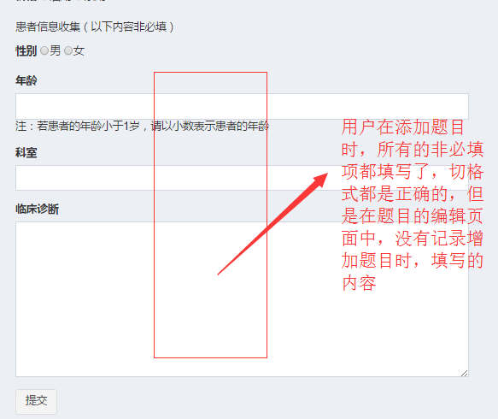
图1
序号 | 问题 | 图片 | 优先级
1 | 题库管理：往题库里面增加题目时（单选题、多选题），所有的必填项都填写，点击页面中的“提交”按钮，给出“必填参数错误”的提示弹窗，但是没有指出哪一项填写不正确；（此时选择的药学分类是一级分类里面的药理） |  | 高
2 | 题库管理：往题库里面增加题目时（单选题、多选题），所有的必填项都填写，点击页面中的“提交”按钮，没有任何反应；（此时选择的药学分类是二级分类里面的抗感染用药） |  | 高
3 | 题库管理：往题库里面增加题目时，增加多选题时，无法继续添加答案选项 |  | 高
4 | 题库管理：没有题目审核的功能 |  | 高
5 | 题库管理：在某一题库里面成功添加处方审核题目之后（所有的信息都填写且格式都正确，非必填项也全部填写），点击题库管理中的题目管理中的编辑，跳转到题目编辑页面，其中题目的非必填项都为空没有记录用户在添加题目的时候，记录的非必填项的内容，如右图图1所示 |  | 高
6 | 题库管理：在增加处方审核题、用药交代题、问答题的时候，添加的内容的字段不全， |  | 高
7 | 题库管理：历年真题：在历年真题进行题目设置时，选择的处方审核题、用药交代题目的处方图片都被自动截取成圆形 |  | 高
8 | 角色管理：添加角色时，如法对该角色下的功能进行设置 |  | 高
9 | 用户管理：添加用户时（药师、医生、护士）设置他们所在的医院时，所在城市的城市列表不正确，如右图图3所示；正确的城市列表，详见附件1中的城市列表 |  | 高
10 | 用户管理：添加用户时（药师、医生、护士）设置他们所在的医院时，医院的等级不全，如右图图4所示，正确的的医院等级列表，详见附件1中的医院等级列表 |  | 高
11 | 用户管理：添加用户时（用户身份为其他时），用户的职务是手动输入的，现在是选择，如右图图5所示； |  | 高
12 | 题库管理：历年真题，添加历年真题时，需要对试卷的状态做判断，未进行题目设置之前不可以开启销售，开启销售之后，该试卷里面的题目不可以进行修改
13 | 题库管理：历年真题，对历年真题进行题目设置时，题目的查询条件不全，现在的题目查询条件如右图6（1）所示，正确的题目查询条件如右图图6（2）所示
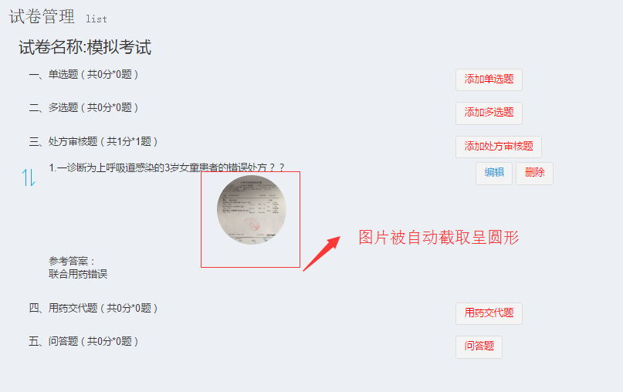
图2
14 | 用户管理：添加用户时，用户的身份是学生，在添加用户时，所有的字段度填写且正确，但是点击页面中的“确定”按钮时，在入学时间的下面给出“这是一个必填字段”的提示，无法添加该用户，如右图图7所示
15 | 用户管理：添加用户，用户身份是其他时，用户所在城市是手动输入，应该是选择；如右图图8所示
16 | 用户管理：后台添加的用户，没有生成与身份匹配的唯一的邀请码
17 | 会议管理：添加会议时，上传会议图标或者会议banner时，图片被自动截取成圆形
18 | 会议管理：点击会议列表里面某一会议的“编辑”按钮，进入会议详情页面，会议里面的
19
20
21
22
23
24
25

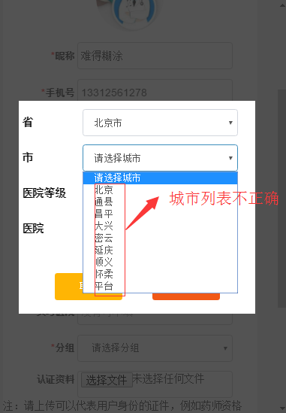
图3

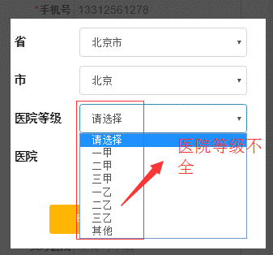
图4

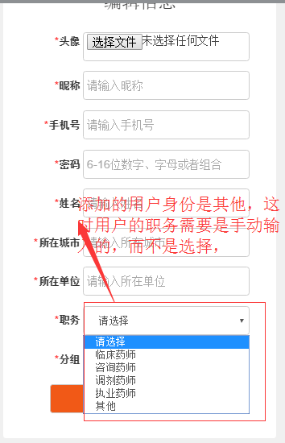
图5

图6（1）
图6（2）

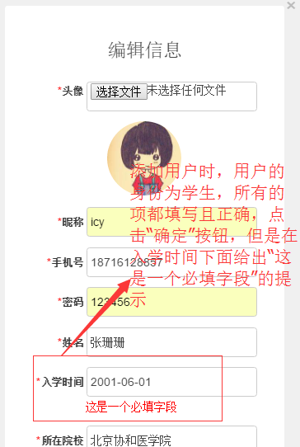
图7

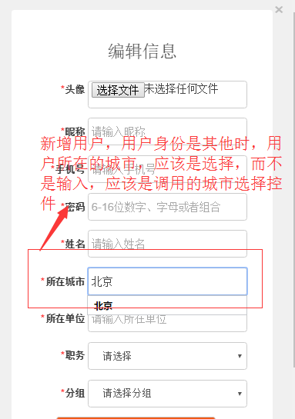
图8

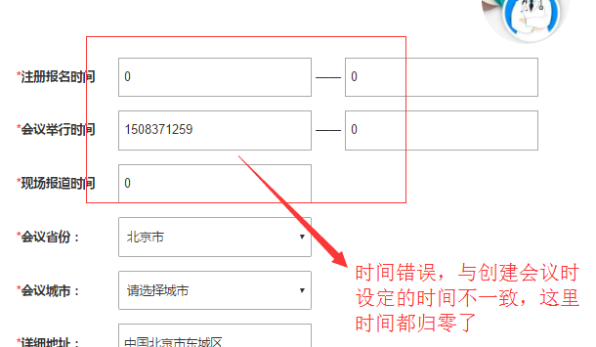
图9

